상품제안서
잭니클라우스 70자동 아가힐엠보 장우산 | 상품코드: S20995

 |  |  |  |  |  |  | 02-713-8555 | www.synergygift.co.kr
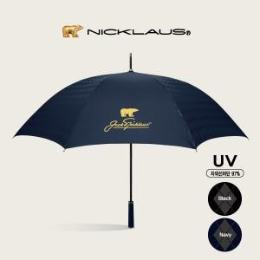

【상세/제작정보】

【인쇄/포장옵션】 | [손잡이] 실크, [원단] 원단실크 / 포장불가능

【공급단가】 | 수량 | 50~ | 100~ | 500~ | 1,000~ | 2,000~
*VAT별도 | 단가 | 11,700원 | 11,070원 | 10,530원 | 10,260원 | 10,080원

【상품 URL】 | https://www.synergygift.co.kr:443/src/goods_detail.php?gdno=20995

